说明
9
4
3
2
1
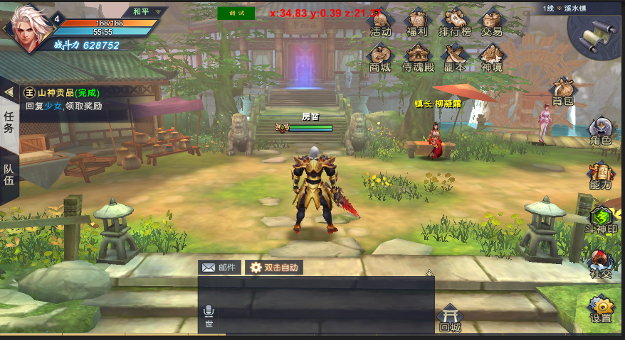
预留

预留

10
5
6
7
8

21

22

23

24

功能图标按照上图顺序排列
未解锁的的图标隐藏（透明，不可点击）
图标解锁时，由透明渐变到可见(过程1.3秒）

废弃分页
1
2
3
4

 | 废弃分页，不用理会

5
6
8
7

9

10

11

部分功能图标没有序号，不在队列中（如角色、背包）
多数功能图标标有序号，功能图标按序号从小到大排列
新出现的图标，图标依据序号插入到队列中（如下图）

1
3
1
2
3

新解锁图标

